Sheet1
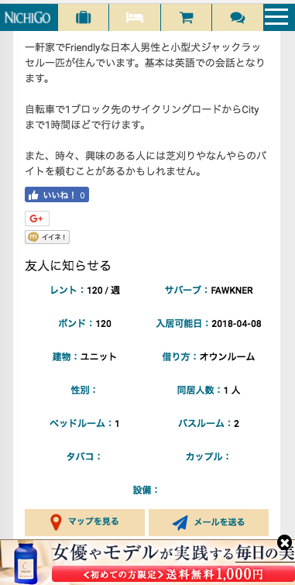

表示されていない項目があります。
Có hạng mục không được thể hiện

